Cover
HANOI UNIVERSITY OF SCIENCE AND TECHNOLOGY
School of Information and communications technology

Test Plan
Version 1.0

Đề tài: Hệ thống thuê xe EcobikeRental Môn Thiết kế và xây dựng phần mềm

 | Nhóm 1 Lê Minh Tú – 20183651 Nguyễn Tiến Mạnh - 20180132 Đào Minh Dũng - 20183503

 |  | Hà Nội, 12/2021

Overall Description
2. Overall Description
2.1. General Overview
Nhóm lựa chọn kiến trúc 3-layers cho việc thiết kế và xây dựng ứng dụng này. Chức năng của từng tầng: • Presentation Layers: Tầng này làm nhiệm vụ giao tiếp với người dùng cuối để nhận dữ liệu và hiển thị kết quả/dữ liệu thông qua các thành phần trong giao diện người sử dụng. • Busines Logic Layers: Đây là layer xử lý chính các dữ liệu trước khi được đưa lên hiển thị trên màn hình hoặc xử lý các dữ liệu trước khi chuyển xuống Data Access Layer để lưu dữ liệu xuống cơ sở dữ liệu. Đây cũng là nơi đê kiểm tra ràng buộc, các yêu cầu nghiệp vụ, tính toán, xử lý các yêu cầu và lựa chọn kết quả trả về cho Presentation Layers. • Data Access Layers: Layer này thực hiện các nghiệp vụ liên quan đến lưu trữ và truy xuất dữ liệu của ứng dụng như đọc, lưu, cập nhật cơ sở dữ liệu. | * Quy trình vận hành của mô hình: • Đầu tiên, người dùng giao tiếp với lớp presentation layer, sau khi tiếp xúc với giao diện, người dùng gửi đi các yêu cầu cho hệ thống và kèm theo là các thông tin. Các thông tin này sẽ được ở xử lý, kiểm tra, sau đó được gửi kèm theo yêu cầu tới lớp thứ 2 là Business Logic Layer. • Tại lớp Business Logic Layer, các thông tin sẽ được xử lý theo yêu cầu của người dùng. Kết quả sẽ được trả về và hiển thị cho người dùng. Nếu dữ liệu cần thiết phải truy cập database thì dữ liệu sẽ được chuyển xuống lớp thứ 3 là Data Access Layer. • Tại lớp Data Access Layer, hệ thống sẽ thực hiện các thao tác với database có thể là lưu trữ, lấy thông tin,…và chuyển lại lên tầng Business Logic Layer. Business Logic Layer kiểm tra và gửi nó lên Presentation Layer để hiển thị cho người dùng.

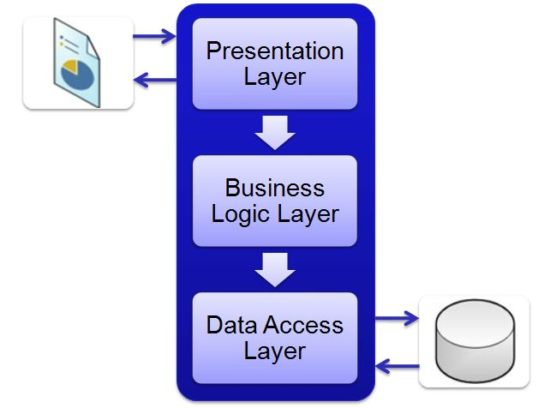
2.2. Assumptions/Constraints/Risks
2.2.1. Assumptions
- Đã cài đặt hệ thống và chạy được trên máy tính - Cần xây dựng trước database trong cơ sở dữ liệu MySQL *Có thể sử dụng script SQL trong thư mục DataModeling để khởi tạo cơ sở dữ liệu (Đã trình bày trong SDD) - Cần có kết nối mạng - Cần có thông tin thẻ hợp lệ

2.2.2. Constraints
Việc kiểm thử phải thực hiện trên các yêu cầu quan trọng cần kiểm thử được trong tài liệu đặc tả yêu cầu phần mềm Chiến lược kiểm thử hiện tại chưa bao quát hết các trường hợp có thể xảy ra khi thao tác với API để thanh toán - ta chưa kiểm thử được chức năng này có hoạt động đúng trong các trường hợp không lý tưởng

2.2.3. Risks
Không có

